Дрип,Саше,Чапуты,VFR,капсулы
 |  |  |  | www.koandfe.ru
 |  |  |  | ООО "Ко энд Фе"
 |  |  |  | г. Москва, Каширское ш., д. 17 корп. 5 стр.2
 |  |  |  | тел.: (499) 613-54-54
 |  |  |  | koandfe@koandfe.ru
2026-01-12 |  |  |  | 8-800-555-10-65
ПРАЙС действует 5 дней после его запроса !

Лимитированная серия дрип-пакетов по 8и по 10 г. |  |  |  |  | ЦЕНА за 1уп. /руб с НДС | Заказ | Итого
Дрип АССОРТИ АРАБИКИ 4 вкуса НОВОГОДНЯЯ НОВИНКА! 8 шт. по 8 г | 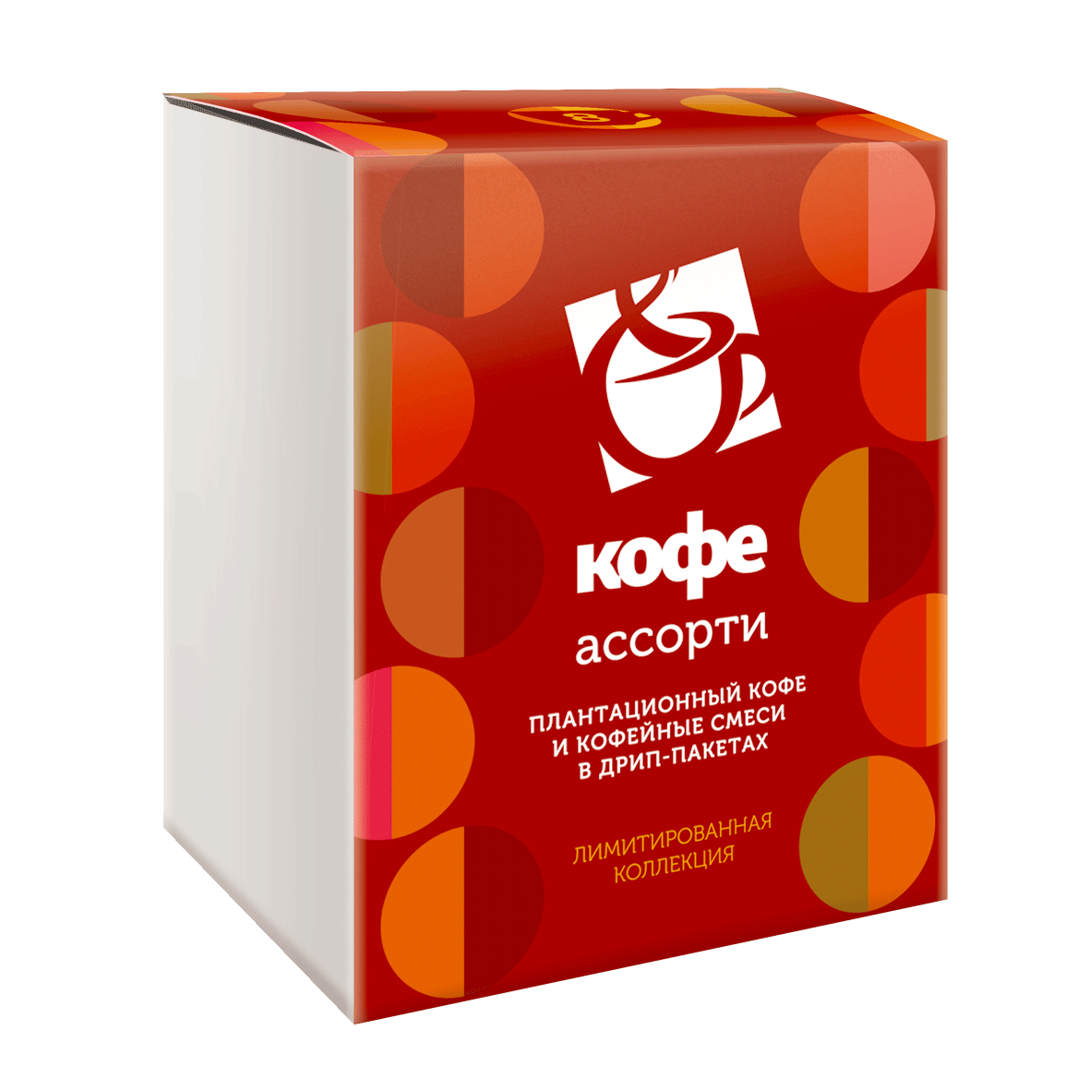 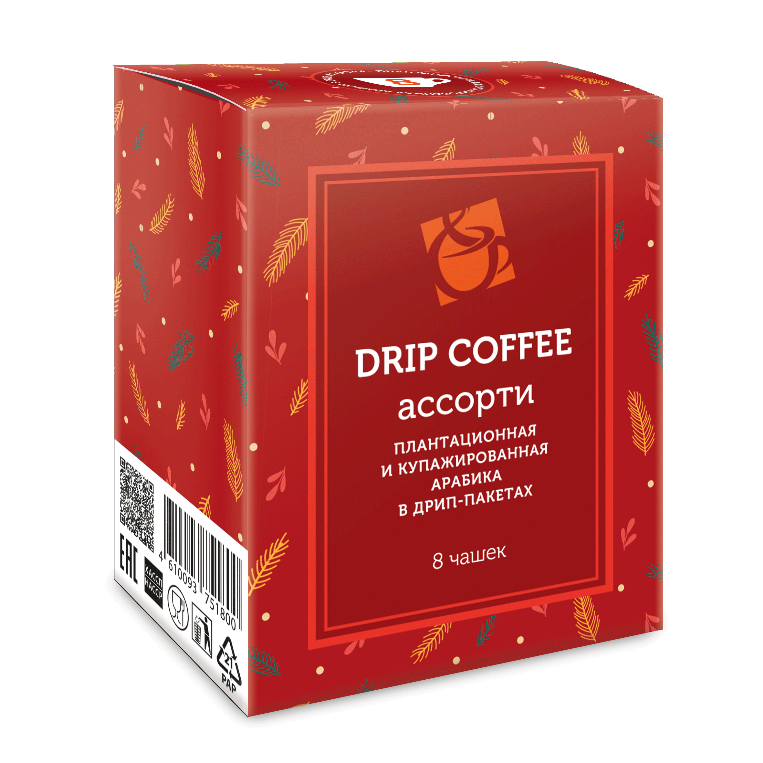 |  | Состав: - Эфиопия Сидамо Мокка (2ш) - Бразилия Моджиана (2ш) - Флоренсия (2ш) - Мейджик Арома (2ш) |  | 288 |  | 0.00 ₽
АССОРТИ микс ароматизированного кофе 8 шт. по 10 г | 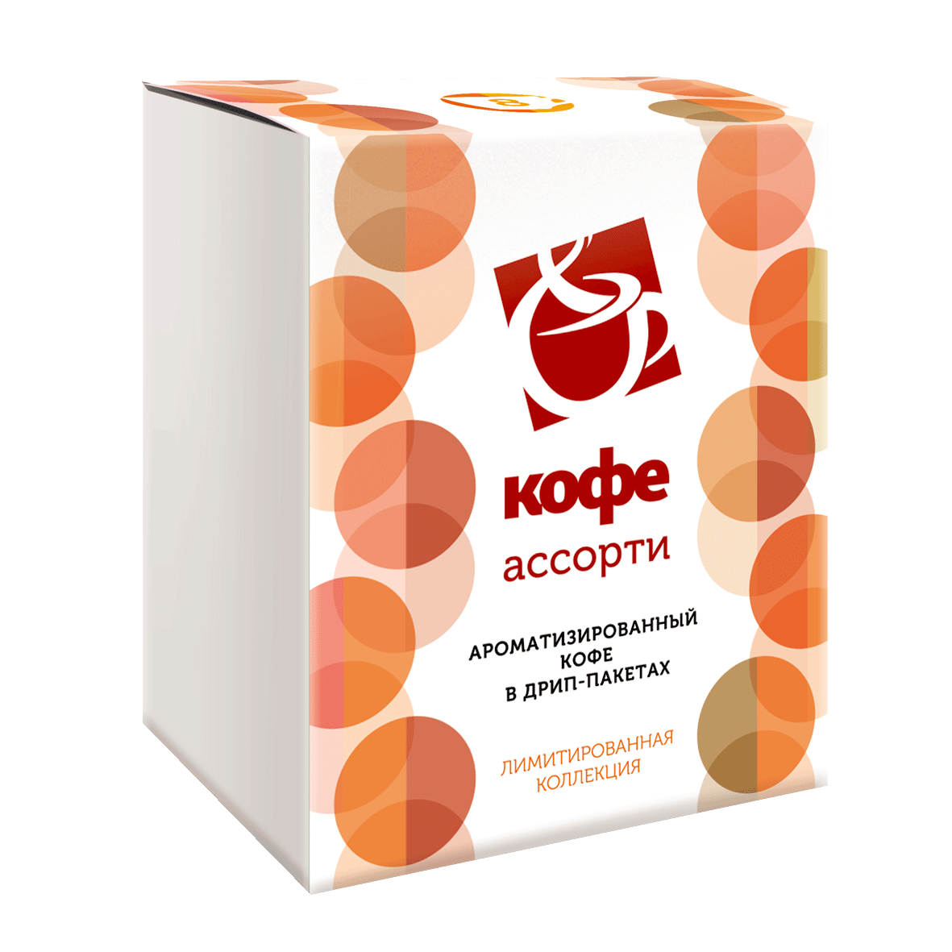 |  | Состав: - Рождественская выпечка (2 шт) - Соленая карамель (2 шт) - Зимняя вишня (2 шт) - Ирландские сливки (2 шт) |  | 346 ₽ |  | 0.00 ₽
АССОРТИ микс плантационных сортов 8 шт. по 10 г |  |  | Состав: - Эфиопия Сидамо Мокка - Гватемала, - Бленд - Бразилия Моджиана - Танзания, - Флоренсия - Аймаро - Мейджик Арома |  | 346 ₽ |  | 0.00 ₽
 |  |  |  |  |  |  | 0.00 ₽
Наборы в шоу-боксе ПО 24 шт. |  |  |  |  | ЦЕНА за 1уп. (24 шт. х 8г) руб. с НДС | Заказ | Итого
НАБОР №1 МОНО - МИКС 24шт х 8г (плантационные сорта) | 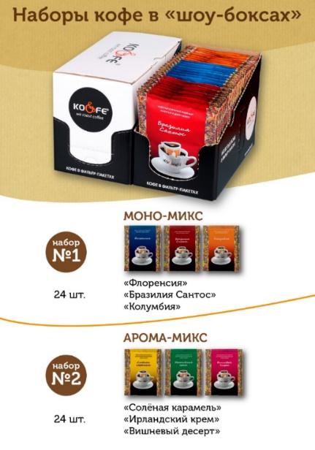 |  | Состав: Флоренсия (8 шт) Колумбия (8 шт) Бразилия Сантос (8 шт) |  | 736 ₽ |  | 0.00 ₽
НАБОР №2 АРОМА - МИКС 24шт х 8г (ароматизированный кофе) |  |  | Состав: Ирландский крем (8 шт) Соленая карамель (8 шт) Вишневый десерт (8 шт) |  | 736 ₽ |  | 0.00 ₽
 |  |  |  |  |  |  | 0.00 ₽
КОФЕ В ДРИП-ПАКЕТЕ и VFR - БЕЗ ДОСТУПА КИСЛОРОДА!
наименование | фото | ЦЕНА за пачку (8гх8 шт) руб. с НДС при заказе до 10 упак. | ЦЕНА за пачку (8гх8 шт) руб. с НДС при заказе от 11 до 50 упак. | ЦЕНА за пачку (8гх8 шт) руб. с НДС при заказе от 51 до 100 упак. | ЦЕНА за пачку (8гх8 шт) руб. с НДС при заказе более 100 упак. | Заказ | Итого
1) Дрип Бразилия Сантос (8г.х 8 шт.) | 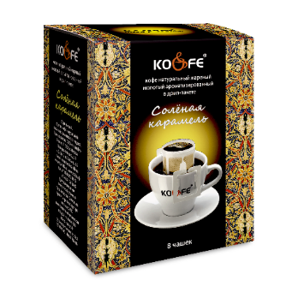 | 263 | 259 | 254 | 251 |  | 0 ₽
2) Дрип Колумбия (8г.х 8 шт.) |  | 263 | 259 | 254 | 251 |  | 0 ₽
3) Дрип Флоренсия (8г.х 8 шт.) |  | 263 | 259 | 254 | 251 |  | 0 ₽
4) Дрип Ирландский крем (8г.х 8 шт.) |  | 263 | 259 | 254 | 251 |  | 0 ₽
5) Дрип Вишневый десерт (8г.х 8 шт.) |  | 263 | 259 | 254 | 251 |  | 0 ₽
6) Дрип Шоколадный тоффи (8г.х 8 шт.) |  | 263 | 259 | 254 | 251 |  | 0 ₽
7) Дрип Соленая карамель (8г.х 8 шт.) |  | 263 | 259 | 254 | 251 |  | 0 ₽
8) Дрип АССОРТИ 6 вкусов (8г.х 6 шт.) | 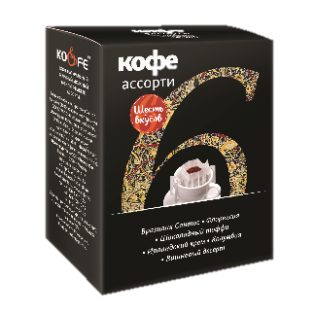 | 208 | 205 | 202 | 199 |  | 0 ₽
9) Бразилия Сантос в VFR (8г.х 6 шт.) Фильтр-пакет VFR – устойчив и крепится в 3 точках на чашке. Широкая горловина позволяет проливать воду круговыми движениями, насыщая кофе и позволяя ему завариваться более равномерно. | 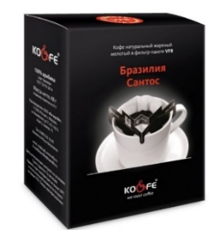 | 246 | 243 | 240 | 237 |  | 0 ₽
https://disk.360.yandex.ru/i/lrF5-vBvM-q0ZA | видео дрип |  |  |  |  | 0 | 0 ₽

КОФЕ В ЧАПУТАХ - БЕЗ ДОСТУПА КИСЛОРОДА! В одной упаковке - 8шт!
наименование | фото | ЦЕНА за пачку (8гх8 шт) руб. с НДС при заказе до 10 упак. | ЦЕНА за пачку (8гх8 шт) руб. с НДС при заказе от 11 до 50 упак. | ЦЕНА за пачку (8гх8 шт) руб. с НДС при заказе от 51 до 100 упак. | ЦЕНА за пачку (8гх8 шт) руб. с НДС при заказе более 100 упак. | заказ | итого
Чапут Флоренсия (8г.х 8 шт.) | 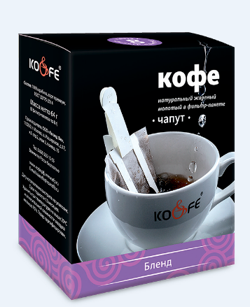 | 263 | 259 | 254 | 251 |  | 0 ₽
Чапут Бленд (8г.х 8 шт.) |  | 263 | 259 | 254 | 251 |  | 0 ₽
Чапут Бразилия Моджиана (8г.х 8 шт.) |  | 263 | 259 | 254 | 251 |  | 0 ₽
Чапут Ирландские сливки (8г.х 8 шт.) |  | 263 | 259 | 254 | 251 |  | 0 ₽
Чапут Английская карамель (8г.х 8 шт.) |  | 263 | 259 | 254 | 251 |  | 0 ₽
https://disk.360.yandex.ru/i/qI3bmZN1OfpWLQ | видео чапут |  |  |  |  |  | 0 ₽

КОФЕ В САШЕ - БЕЗ ДОСТУПА КИСЛОРОДА! В одной упаковке - 8шт!
наименование | фото | ЦЕНА за пачку (8гх8 шт) руб. с НДС при заказе до 10 упак. | ЦЕНА за пачку (8гх8 шт) руб. с НДС при заказе от 11 до 50 упак. | ЦЕНА за пачку (8гх8 шт) руб. с НДС при заказе от 51 до 100 упак. | ЦЕНА за пачку (8гх8 шт) руб. с НДС при заказе более 100 упак. | заказ | итого
Саше Бразилия Сантос (8г.х 8 шт.) | 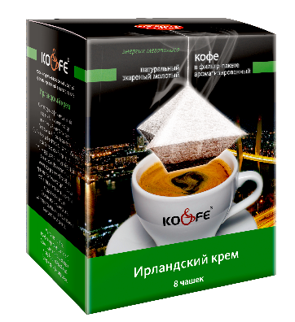 | 263 | 259 | 254 | 251 |  | 0 ₽
Саше Флоренсия (8г.х 8 шт.) |  | 263 | 259 | 254 | 251 |  | 0 ₽
Саше Ирландский крем (8г.х 8 шт.) |  | 263 | 259 | 254 | 251 |  | 0 ₽
https://disk.360.yandex.ru/i/YsG7KAfTT5xxyw | видео саше |  |  |  |  | 0 | 0 ₽

КОФЕ В ФИЛЬТР-ПАКЕТАХ РОССЫПЬЮ
наименование | фото | ЦЕНА за шт. руб. с НДС |  |  |  | заказ | итого
Стрип-лента с 5 карманами для продажи дрип и саше россыпью | 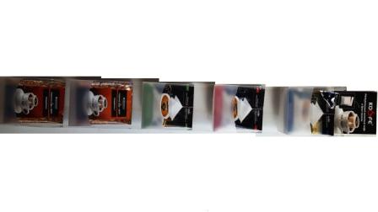 | 180 |  |  |  |  | 0 ₽
Листовка дрип |  | 0 |  |  |  |  | 0 ₽
Дрип Бразилия Сантос 8г. |  | 30 |  |  |  |  | 0 ₽
Дрип Колумбия 8г. |  | 30 |  |  |  |  | 0 ₽
Дрип Флоренсия 8г. |  | 30 |  |  |  |  | 0 ₽
Дрип Ирландский крем 8г |  | 30 |  |  |  |  | 0 ₽
Дрип Вишневый десерт |  | 30 |  |  |  |  | 0 ₽
Дрип Шоколадный тоффи |  | 30 |  |  |  |  | 0 ₽
Дрип Соленая карамель |  | 30 |  |  |  |  | 0 ₽
Саше Бразилия Сантос 8г. |  | 30 |  |  |  |  | 0 ₽
Саше Флоренсия 8г. |  | 30 |  |  |  |  | 0 ₽
Саше Ирландский крем 8г. |  | 30 |  |  |  |  | 0 ₽
Чапут Флоренсия 8г. |  | 30 |  |  |  |  | 0 ₽
Чапут Бленд 8г. |  | 30 |  |  |  |  | 0 ₽
Чапут Бразилия Моджиана 8г. |  | 30 |  |  |  |  | 0 ₽
Чапут Ирландские сливки 8г. |  | 30 |  |  |  |  | 0 ₽
Чапут Английская карамель 8г. |  | 30 |  |  |  |  | 0 ₽
VFR Бразилия Сантос 8г. |  | 38 |  |  |  |  | 0 ₽
 |  |  |  |  |  | 0 | 0 ₽
*пакет запаивается в камере с азотной средой без доступа кислорода.

Кофе в тубе
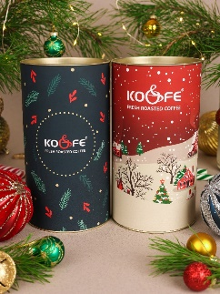
 |  | www.koandfe.ru
 |  | ООО "Ко энд Фе"
 |  | г. Москва, Каширское ш., д. 17 корп. 5 стр.2
 |  | тел.: (499) 613-54-54
 |  | koandfe@koandfe.ru
2026-01-12 |  | 8-800-555-10-65
АКЦИЯ! Минус 10% от цены до 31.01.2026!
Заказ тубусов возможен в разных вариантах по цвету.
ПРАЙС действует 5 дней после его запроса.
наименование | фото | цена за шт. с НДС |  | заказ | итого
Кофе «Кения» в подарочном тубусе, 250 гр., в зерне | фото | 1,010.00 ₽ |  |  | 0 ₽
Кофе «Колумбия Супремо» в подарочном тубусе, 250 гр., в зерне | фото | 1,020.00 ₽ |  |  | 0 ₽
Кофе «Бразилия Бурбон» в подарочном тубусе, 250 гр., в зерне | фото | 990.00 ₽ |  |  | 0 ₽
Кофе «Марагоджип Никарагуа» в подарочном тубусе, 250 гр., в зерне | фото | 1,130.00 ₽ |  |  | 0 ₽
Кофе «Блю Маунтин» в подарочном тубусе, 250 гр., в зерне | фото | 4,450.00 ₽ |  |  | 0 ₽
Кофе «Доминикана» в подарочном тубусе, 250 гр., в зерне | фото | 1,060.00 ₽ |  |  | 0 ₽
 |  |  | итого: | 0 | 0 ₽

Подарки
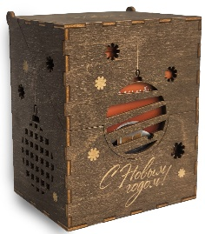
 |  |  | www.koandfe.ru
 |  |  | ООО "Ко энд Фе"
 |  |  | г. Москва, Каширское ш., д. 17 корп. 5 стр.2
 |  |  | тел.: (499) 613-54-54
 |  |  | koandfe@koandfe.ru
2026-01-12 |  |  | 8-800-555-10-65
ПРАЙС действует 5 дней после его запроса !

ПОДАРОЧНЫЕ НАБОРЫ , можно выбрать любую крышку из предложенных, или сделать свой собственный логотип или картинку*
наименование | фото | цена за шт. с НДС |  | заказ | итого
«Запад & Восток», Состав: «ЭспрессоФлоренсия» 100 гр–1шт, «Колумбия» 100 гр–1шт, Зеленый чай «Сенча» 100 гр–1 шт,Черный чай цейлон «Черный Махаон» 100 гр–1 шт, Френч-пресс 350 мл –1шт, Деревянная коробка (30*20*10 см) –1 шт, Декор |  | 2290 |  |  | 0 ₽
«Вкус Ирландии», Состав: «Рождественская выпечка» 200 гр–1шт, Drip Coffee «Ирландский крем» 8 гр–5 шт, Кофейные зерна в шоколаде -100 гр,Бокал "Акапулько" "Айриш Кофе"; стекло; 280мл., Деревянная коробка (30*20*10 см) –1 шт, Декор |  | 2150 |  |  | 0 ₽
«Для неѐ», Состав: «Танзания» 100 гр–1шт, «Бразилия Моджиана» 100 гр–1шт, Картонная коробка с окошком (20*20*4 см) –1 шт, Декор |  | 760 |  |  | 0 ₽
«Мегаполис», Состав: «Эспрессо Флоренсия» 200 гр–1 шт, Drip Coffee«Флоренсия» 8 гр–8 шт,Кофейные зерна в шоколаде -100 гр, Шоколад темный 5 гр–5 шт,Деревянная коробка (30*20*10 см) –1 шт, Декор | 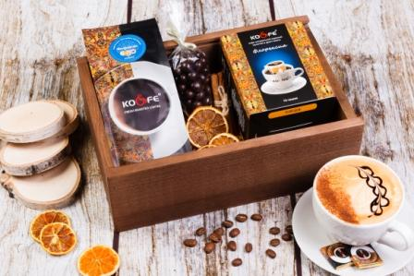 | 2180 |  |  | 0 ₽
"Императрица", Состав: Дрип Колумбия, 10шт*8гр, Кофе в шоколаде 20гр, 1 шт, Чай черный "Екатерина Великая" 100гр-1шт, Картонная коробка с окошком (20*20*4 см) –1 шт, Декор |  | 750 |  |  | 0 ₽
"Взрывная энергия", Состав: "Бразилия Моджиана", 100гр-1шт, Кофе в шоколаде 100гр-1шт, Картонная коробка с окошком (20*20*4 см) –1 шт, Декор |  | 730 |  |  | 0 ₽
"В дорогу АССОРТИ" Дрип-кофе в ассортименте 8гр- 10шт, коробка деревянная (11*13,5*8,5см) с сургучной печатью 1 шт |  | 660 |  |  | 0 ₽
"Всегда на подъеме", Состав: "Флоренсия" 200гр-1 шт, "Коста Рика", 200гр-1 шт, Деревянная коробка с сургучной печатью (25*20,5*7см)-1шт, декор |  | 1700 |  |  | 0 ₽
"Чудесное пробуждение", Сосав: "Бразилия Моджиана", 100гр-1 шт, Кофе в шоколаде 100гр-1 шт, Чай черный с добавками "Красное Солнышко)" 100гр-1 шт, Деревянная коробка с сургучной печатью (25*20,5*7см)-1шт, декор |  | 1470 |  |  | 0 ₽
"Жаркий сюрприз", Состав: "Эфиопия Сидамо Мокка 200гр -1 шт, Кофе в шоколаде 100гр-1 уп., Шоколад молочный 5гр - 5 шт, Бокал Паб (стекло)-1 шт, Деревянная коробка (30*20*10 см) –1 шт, Декор |  | 1890 |  |  | 0 ₽
"Карнавал" Состав: "Сидамо Мокка" 200гр-1 шт, Френч-пресс 350мл-1шт, Кофе в шоколаде 100гр-1шт, Чай черный "Мишки Гамми" 100гр-1 шт, Шоколад молочный 5 гр-5 шт, Бокал Паб стекло; 200мл, деревянная коробка (30*20*10 см) –1 шт, Декор | 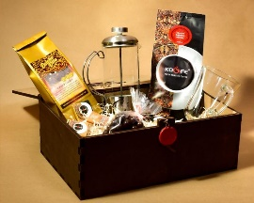 | 2600 |  |  | 0 ₽
"Для него" Состав: пачка дрип- пакет (8ш*8г), Кофе 200гр зерно "Флоренсия" (1), пакет подарочный |  | 960 |  |  | 0 ₽
"Подарочный набор № 1" Состав: пачка дрип- пакет (4вида х 2ш*8г), Кофе 200гр зерно "Танзания" (1), пакет подарочный | 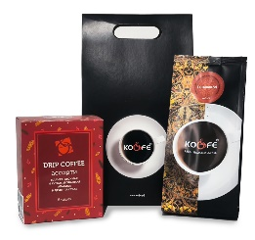 | 960 |  |  | 0 ₽
"Подарочный набор "Огненный заряд" Состав: пачка дрип- пакет (4вида х 2ш*8г), Кофе 200гр зерно "Эфиопия Сидамо Мокка" (1) в подарочном тубусе, пакет подарочный, сувенир - деревянная лошадь. | 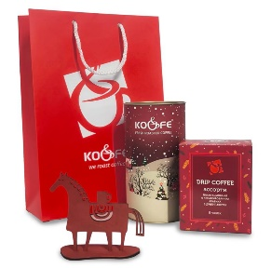 | 1550
 |  | Итого |  | 0 | 0 ₽

Кофе в подарочном бархатном мешочке** с открыткой, 100гр (зерно/молотый)
**наименования выделены по цвету мешочка
наименование | фото | цена за шт. с НДС | заказ зерно | заказ молотый | итого
Вдохновение, 100гр | 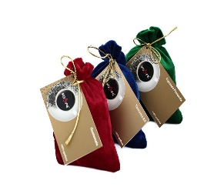 | 280 |  |  | 0 ₽
Вишня в коньяке, 100гр |  | 280 |  |  | 0 ₽
Кокосовый рай, 100гр |  | 280 |  |  | 0 ₽
Ваниль, 100гр |  | 280 |  |  | 0 ₽
Тоффи шоколадный, 100гр |  | 280 |  |  | 0 ₽
Шоколад, 100гр |  | 280 |  |  | 0 ₽
Английские сливки, 100гр |  | 280 |  |  | 0 ₽
Бейлис, 100гр |  | 280 |  |  | 0 ₽
Баварский шоколад, 100гр |  | 280 |  |  | 0 ₽
Ирландский крем, 100гр |  | 280 |  |  | 0 ₽
Сливочная ваниль, 100гр |  | 280 |  |  | 0 ₽
Английская карамель, 100гр |  | 280 |  |  | 0 ₽
Эспрессо Флоренсия, 100гр |  | 286 |  |  | 0 ₽
Марагоджип Никарагуа, 100гр |  | 402 |  |  | 0 ₽
Колумбия, 100гр |  | 276 |  |  | 0 ₽
Танзания, 100гр |  | 286 |  |  | 0 ₽
Эфиопия Сидамо Мокка, 100гр |  | 380 |  |  | 0 ₽
Бразилия Сантос, 100гр |  | 271 |  |  | 0 ₽
Коста Рика, 100гр |  | 324 |  |  | 0 ₽
Гватемала, 100гр |  | 319 |  |  | 0 ₽
Кения, 100гр |  | 402 |  |  | 0 ₽
 |  |  | 0 | 0 | 0 ₽
 |  |  | Итого | 0

наименование | фото | цена за шт. с НДС |  | заказ | итого
Подарочный пакет черный с логотипом (рзазмер 27,7 х 16 х 10 см) |  | 80 |  |  | 0 ₽
Подарочный набор "БЛЮ МАУНТИН" в бочонке, 200гр (осталось 2 шт.) | 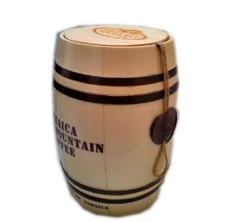 | 6276 |  |  | 0 ₽
 |  | Итого |  | 0 | 0 ₽

наименование | фото | цена за шт. с НДС*** |  | заказ | итого
На крышке подарочной коробки возможно размещение логотипа Вашей компании, надписи или монохромной картинки, нанесенной с помощью лазера. *Стоимость нанесения от 100 руб./шт, в зависимости от сложности и площади. Стоимость адаптации индивидуальной печати от 500 руб. (при предоставлении макета) Разработка индивидуального дизайна от 1500 руб. |  | 1100 |  |  | 0 ₽
 |  | 1100 |  |  | 0 ₽
 |  | 1000 |  |  | 0 ₽
 |  | 1100 |  |  | 0 ₽
*** - стоимость при заказе ящиков без наполнения с нашим логотипом |  |  |  | 0 | 0 ₽

Сопутка
 |  | www.koandfe.ru
 |  | ООО "Ко энд Фе"
 |  | г. Москва, Каширское ш., д. 17 корп. 5 стр.2
 |  | тел.: (499) 613-54-54
 |  | koandfe@koandfe.ru
2026-01-12 |  | 8-800-555-10-65
ПРАЙС действует 3 дня после его запроса !
скидки не предоставляются , ЦЕНЫ и колличество товара МОГУТ МЕНЯТЬСЯ ОТ ПОСТАВОК
наименование | фото | цена с НДС | заказ
 |  |  | кол-во | сумма
Кофе в шоколаде
Кофе в шоколадной глазури. шоу-бокс (ДхВхШ 15,8х5,7х8,25 см) - 12 пачек по 20 гр. | 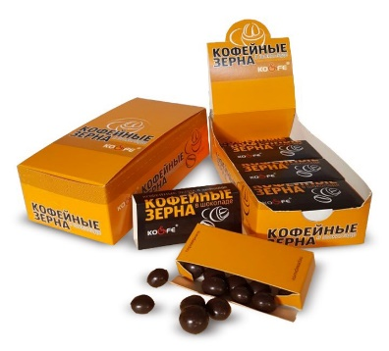 | 610 ₽ |  | 0 ₽

Кофе в шоколадной глазури, 20 гр пачка (ДхВхШ 8х1,7х3,75 см) |  | 50 ₽ |  | 0 ₽

Зажим (дерево) с логотипом Ко энд Фе, общая длина 15см | 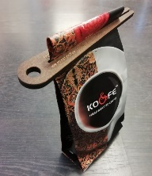 | 10 ₽ |  | 0 ₽

Аксессуары бариста
Ручка для Латте JoeFrex (осталось: 3 шт.) |  | 828 ₽ |  | 0 ₽
Термометр JoeFrex бариста (осталось: 1 шт.) |  | 720 ₽ |  | 0 ₽
Ложка для кофе с клипсой 7гр JoeFrex (осталось: 9 шт.) |  | 355 ₽ |  | 0 ₽
Темпер CS "Стандарт +" 58 мм, венге (пищевая нержавеющая сталь и ручка из натурального дерева (бук)) (осталось: 1 шт.) |  | 1,098 ₽ |  | 0 ₽
Темпер Cafelat 58 мм., оранжевый (пищевая нержавеющая сталь, резиновая ручка, резирновая подставка) (осталось: 1 шт.) |  | 1,098 ₽ |  | 0 ₽
Альтернативный кофе Hario
Кофейник HARIO V60 800мл. (осталось: 17 шт.) | 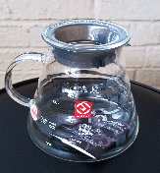 | 1,700 ₽ |  | 0 ₽
Воронка-пуровер, пластик VD-02R (осталось: 19 шт.) |  | 406 ₽ |  | 0 ₽
Фильтры бумажные для воронок (100 шт/уп) V60 Размер М, Китай (осталось: 12 уп.) |  | 630 ₽ |  | 0 ₽
Посуда
Бокал «Глинтвейн», стекло, 200мл; D=75, H=135, L=330мм |  | 150 ₽ |  | 0 ₽
Бокал Паб «Айриш Кофе» 215мл, стекло, D=75, H=145, L=108мм |  | 190 ₽ |  | 0 ₽
Емкость для какао/корицы 150мл (нержавеющая сталь) (осталось 4 шт.) |  | 480 ₽ |  | 0 ₽
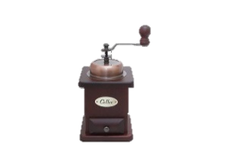 Кофемолка "Колумбия ретро" (осталось: 1 шт.) |  | 2,300 ₽ |  | 0 ₽
Молочник 0,15л. метал., Prohotel Индия (осталось: 5шт.) | 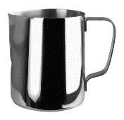 | 493 ₽ |  | 0 ₽
Молочник 0,6л. метал., Prohotel Индия (осталось: 7шт.) |  | 1,267 ₽ |  | 0 ₽
Молочник 1л. метал., Prohotel Индия (осталось: 5 шт.) |  | 1,350 ₽ |  | 0 ₽
Френч-пресс, 350 мл. (осталось 2 шт) |  | 375 ₽ |  | 0 ₽
Вьетнамский кофейник 50 мл., нержавеющая сталь, блюдце d=9 см (подойдет на любую чашку) (осталось: 6 шт.) | 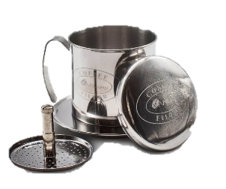 | 413 ₽ |  | 0 ₽
Гейзерная кофеварка на 3 чашки Vensal VS3200 (объем колбы 300 мл.) (осталось: 1 шт.) |  | 950 ₽ |  | 0 ₽
Сахар . Минимальный заказ 5кг
Сахарные стики 5гр. с логотипом//1кг |  | 250 ₽ |  | 0 ₽
Доп. материалы
Пакет п/э логотипный с ручкой (черный) 29см х 39см |  | 8 ₽ |  | 0 ₽
Пакет п/э логотипный с ручкой (черный) 39см х 49см |  | 13 ₽ |  | 0 ₽
Фреш-пакет крафт логотипный 100гр |  | 4 ₽ |  | 0 ₽
Стикер круглый на упак 1кг и 200г (дополнительный) |  | 2 ₽ |  | 0 ₽
СУМКА - Ш О П П Е Р КO&FE (35см*40см). Материал - саржа черная. (*цвет ручки может быть красным.) | 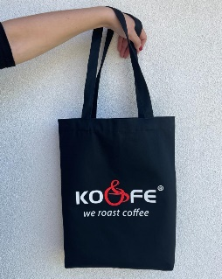 | 600 ₽ |  | 0 ₽
 |  | итого: | 0 | 0 ₽

